2. Tổng quan về ReactJS & JSX
 | 2. Tổng quan về ReactJS & JSX

Ý chính | Nội dung
1. Tổng quan về ReactJS | - ReactJS là thư viện của Javascript được sử dụng để phát triển view (Front end), nó có tính
 | tái sử dụng cao
2. Ưu/nhược điểm của ReactJS | - Tại sao nên dùng ReactJS? :
 | + Trend
 | + Có khả năng tối ưu SEO
 | + Khả năng tái sử dụng và mở rộng cao
 | + Hiệu suất cao hỗ trợ DOM ảo
 | - Ưu điểm:
 | + Viết ứng dụng bằng Javascript
 | + Biến các thành phần UI phức tạp trở nên đơn giản bằng cách khai báo các component độc
 | lập
 | + Khả năng xác định chính xác khi nào cần render cũng như khi nào bỏ đi phần tử trong DOM
 | - Nhược điểm:
 | + Chỉ phục vụ tầng view
 | + Tích hợp ReactJS vào các Framwork MVC truyền thống yêu cầu cần phải tinh chỉnh lại
 | + ReactJS có kích thước khá nặng so với các Framework khác
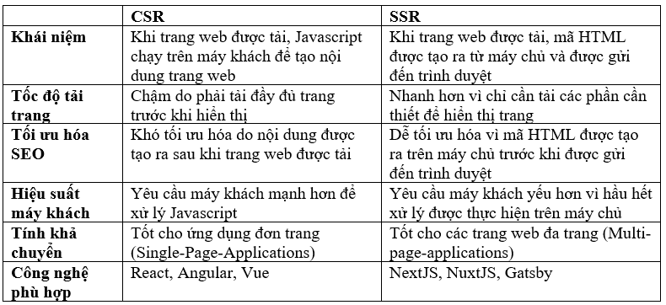
3. Phân biệt CSR và SSR

4. React Element | - Là 1 thành phần / phần tử xây dựng UI trong React, nó là thành phần đại diện của DOM
 | - React Element không phải là những gì chúng ta nhìn thấy trên DOM
 | - Cú pháp: React.createElement(type, [props], […children])
5. JSX | - JSX = Javascript + SML
 | - Là 1 ngôn ngữ cho phép kết hợp Javascript vào các thẻ giống HTML để xác định các phần tử
 | giao diện người dùng và chức năng của chúng
 | - Cú pháp XML là được xác định dựa vào cấu trúc NODE lồng nhau, mỗi NODE sẽ có 1 cặp thẻ
 | mở đóng

